Activité
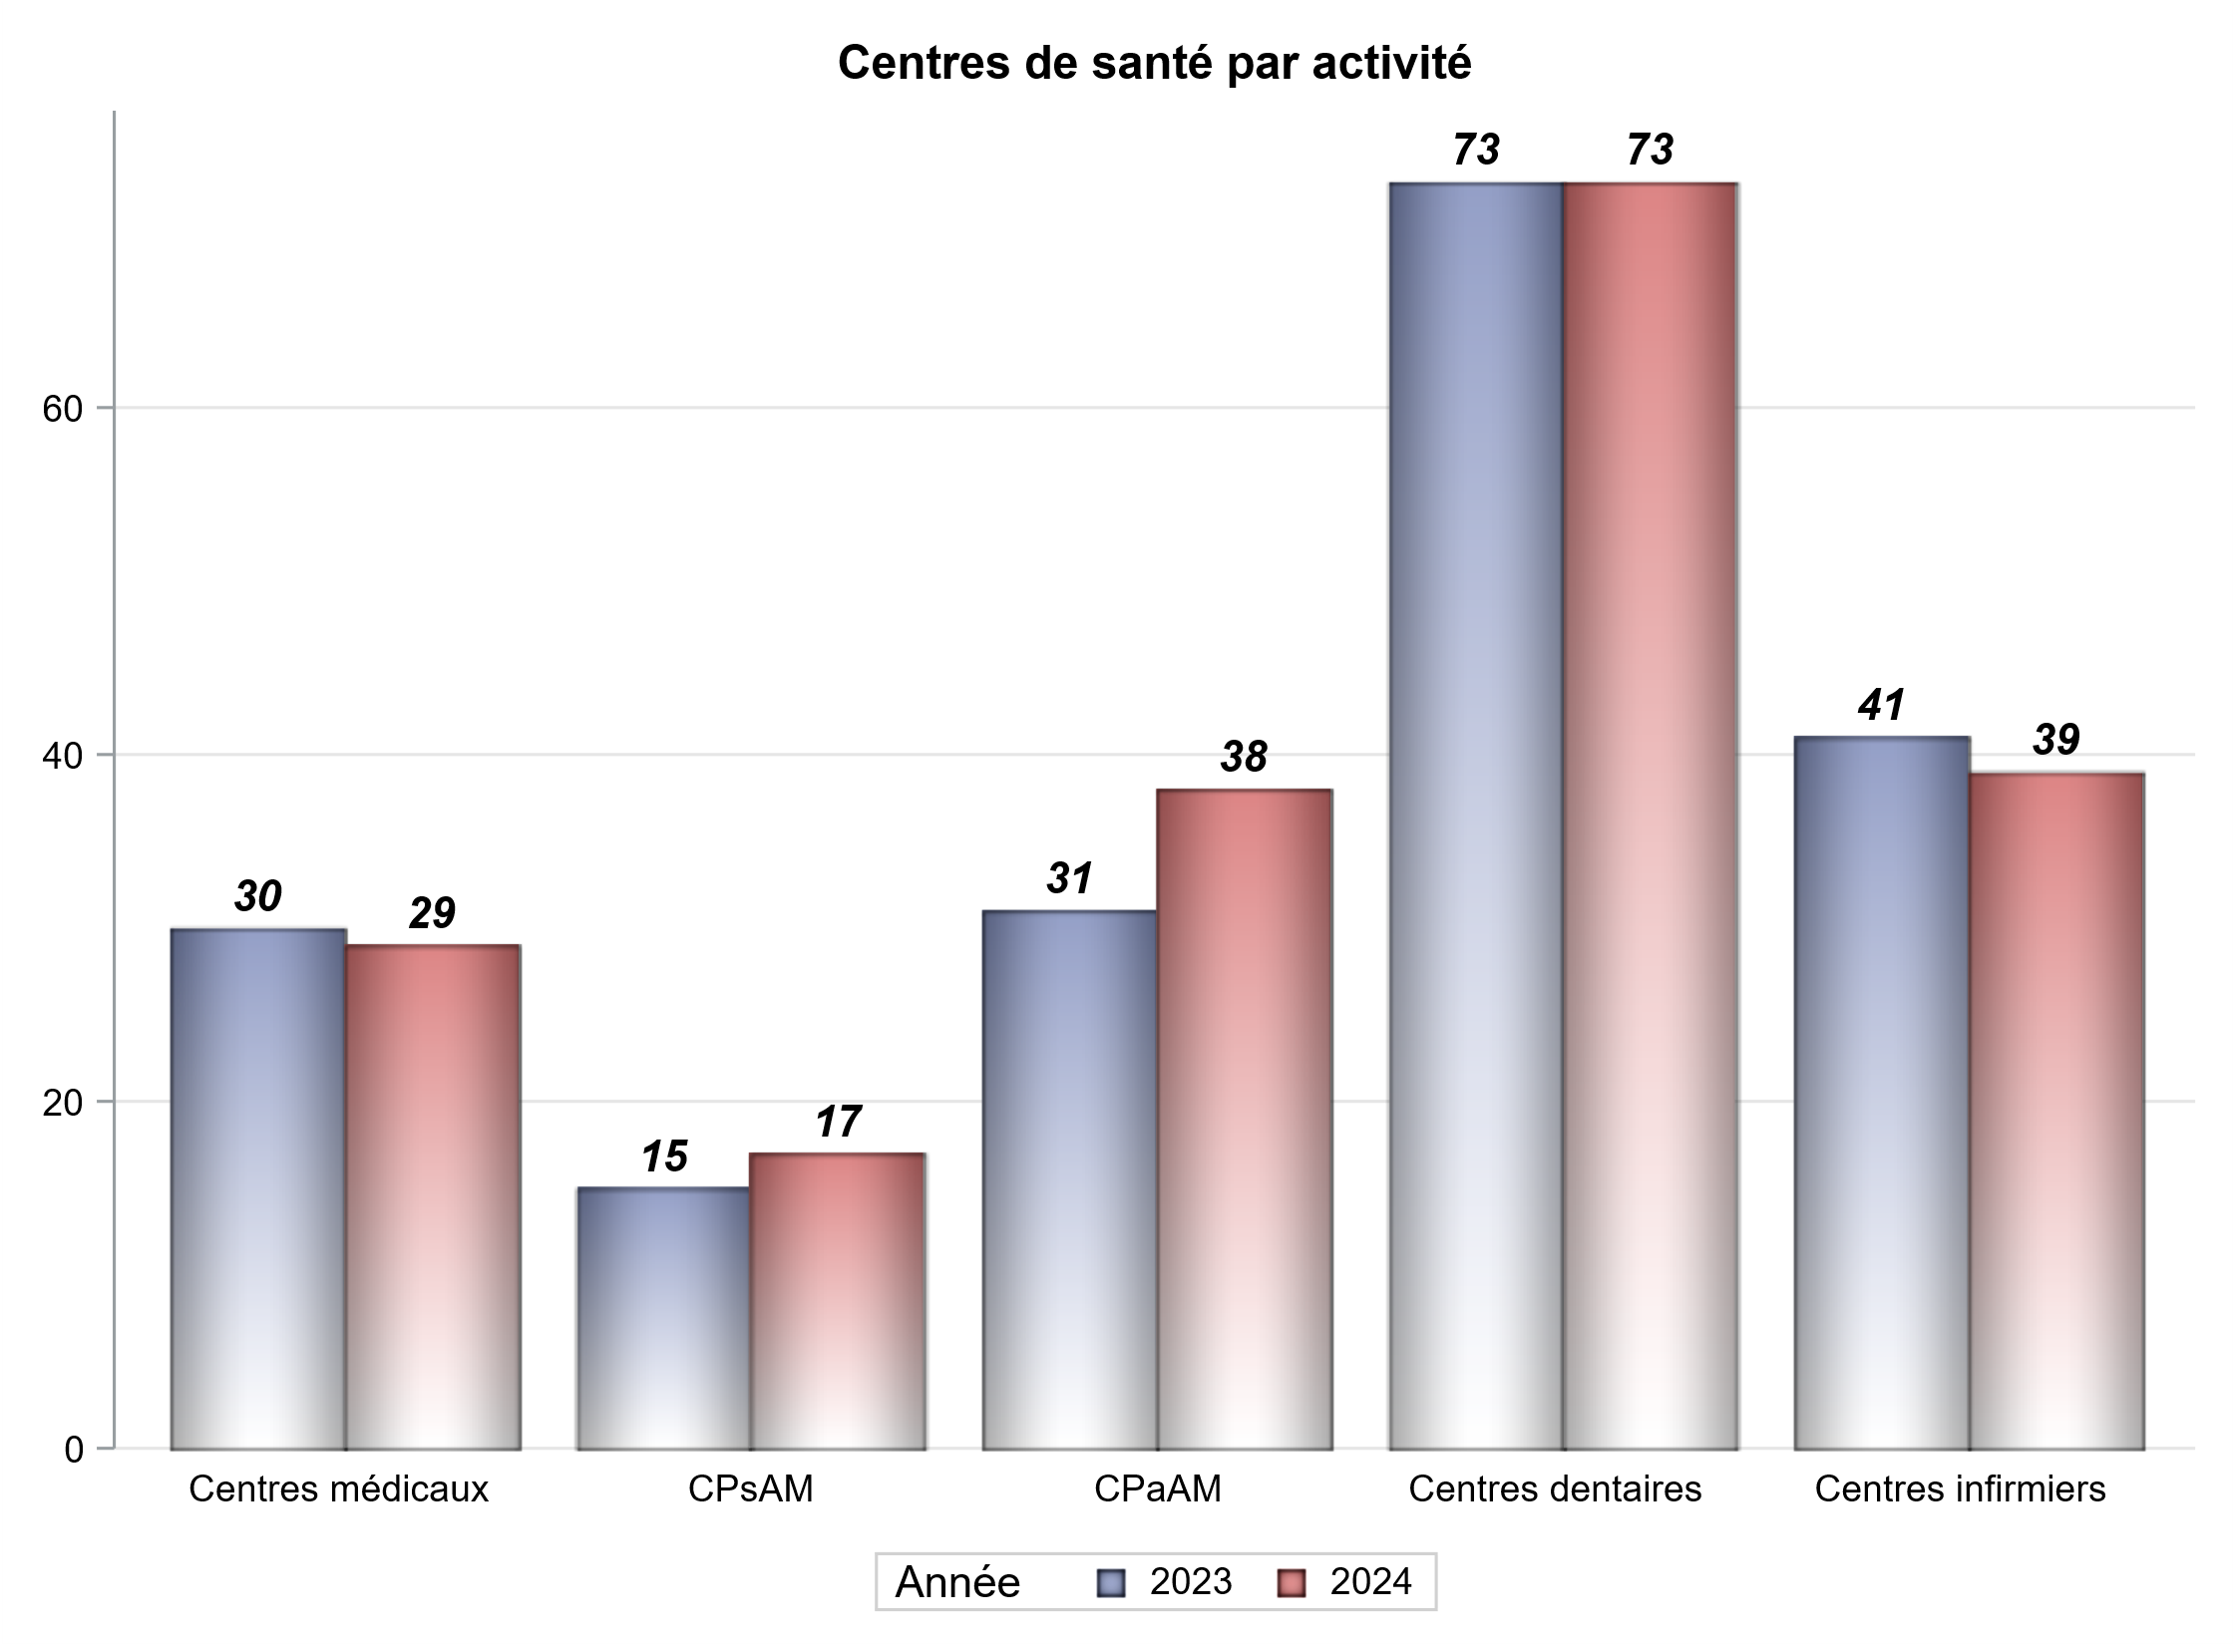

Implantation
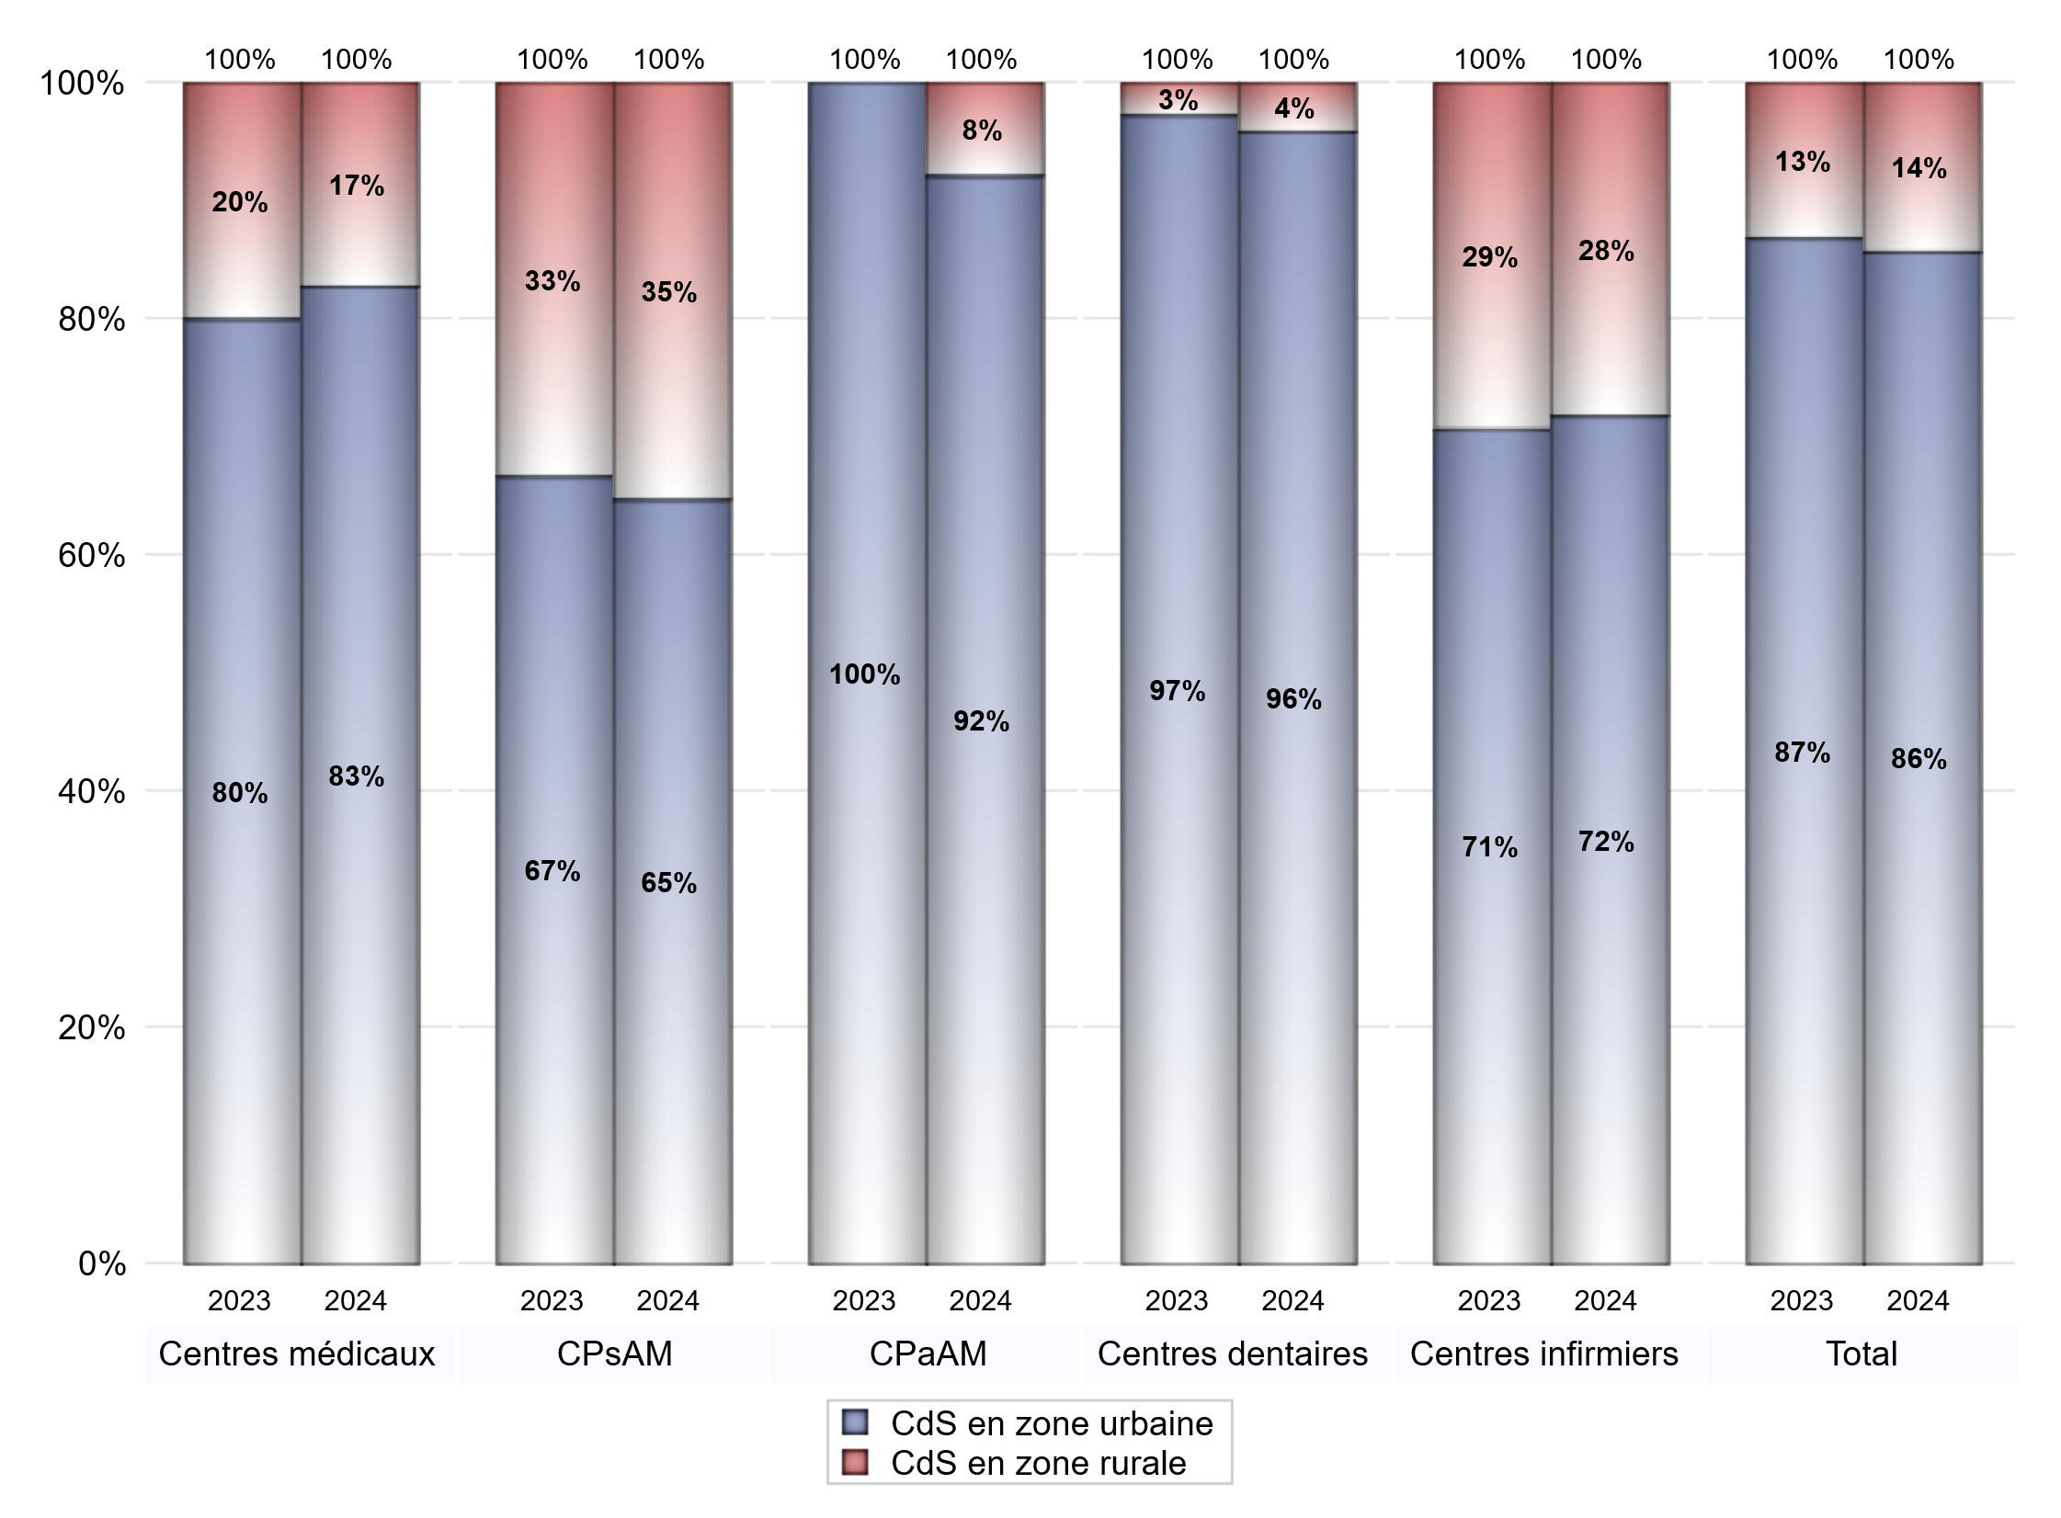
ZONE D'IMPLANTATION DES CENTRES
 | centres médicaux |  |  | Centres de santé polyvalents sans auxiliaires médicaux CPsAM |  | Centres de santé polyvalents avec auxiliaires médicaux CPaAM |  | Total centres à activité médicale | Centres de santé dentaires |  |  | Centres de santé infirmiers |  | Grand Total | Dont centres de santé pluri professionnels
 | avec MG et avec auxiliaires médicaux | avec MG et sans auxiliaires médicaux | sans MG | avec MG | sans MG | avec MG | sans MG |  | avec MG et avec auxiliaires médicaux | avec MG et sans auxiliaires médicaux | sans MG | avec MG | sans MG
CdS en zone urbaine | 11 | 12 | 1 | 10 | 1 | 25 | 10 | 70 | 0 | 0 | 70 | 0 | 28 | 168 | 39
Sous total zone urbaine | 24 |  |  | 11 |  | 35 |  |  | 70 |  |  | 28
Dont QPV | 1 | 0 | 0 | 0 | 0 | 2 | 0 | 3 | 0 | 0 | 3 | 0 | 0 | 6 | 3
Dont quartier vécu | 0 | 2 | 0 | 1 | 0 | 1 | 0 | 4 | 0 | 0 | 0 | 0 | 0 | 4 | 2
Dont zone prioritaire du SROS | 9 | 8 | 0 | 6 | 0 | 6 | 0 | 29 | 0 | 0 | 21 | 0 | 14 | 64 | 17
CdS en zone rurale | 1 | 4 | 0 | 6 | 0 | 3 | 0 | 14 | 0 | 0 | 3 | 0 | 11 | 28 | 5
Sous total zone rurale | 5 |  |  | 6 |  | 3 |  |  | 3 |  |  | 11
Dont zone prioritaire du SROS | 1 | 1 | 0 | 5 | 0 | 1 | 0 | 8 | 0 | 0 | 0 | 0 | 11 | 19 | 3
Total(sous total zone urbaine + sous total zone rurale) | 29 |  |  | 17 |  | 38 |  | 84 | 73 |  |  | 39 |  | 196 | 44

Gestionnaires
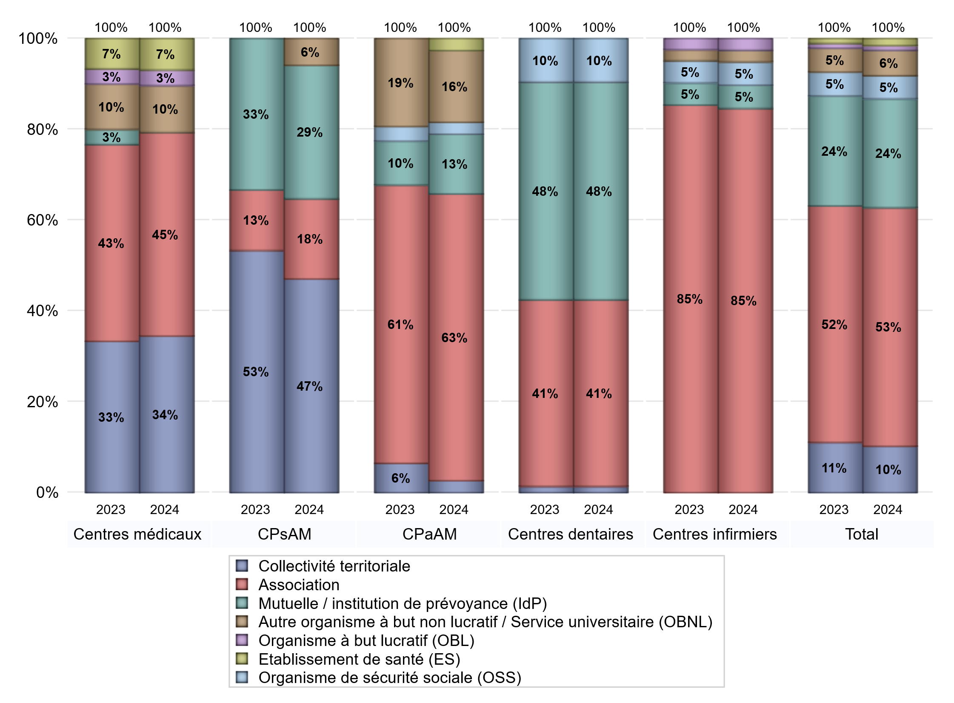
NOMBRE DE CENTRES DE SANTE PAR GESTIONNAIRE
 | centres médicaux |  |  | Centres de santé polyvalents sans auxiliaires médicaux CPsAM |  | Centres de santé polyvalents avec auxiliaires médicaux CPaAM |  | Total centres à activité médicale | Centres de santé dentaires |  |  | Centres de santé infirmiers |  | Grand Total | Dont centres de santé pluri professionnels
 | avec MG et avec auxiliaires médicaux | avec MG et sans auxiliaires médicaux | sans MG | avec MG | sans MG | avec MG | sans MG |  | avec MG et avec auxiliaires médicaux | avec MG et sans auxiliaires médicaux | sans MG | avec MG | sans MG
Collectivité territoriale | 6 | 4 | 0 | 8 | 0 | 1 | 0 | 19 | 0 | 0 | 1 | 0 | 0 | 20 | 10
Sous total Collectivité territoriale | 10 |  |  | 8 |  | 1 |  |  | 1 |  |  | 0
Association | 3 | 9 | 1 | 2 | 1 | 16 | 8 | 40 | 0 | 0 | 30 | 0 | 33 | 103 | 20
Sous total Association | 13 |  |  | 3 |  | 24 |  |  | 30 |  |  | 33
Mutuelle / institution de prévoyance (IdP) | 0 | 0 | 0 | 5 | 0 | 3 | 2 | 10 | 0 | 0 | 35 | 0 | 2 | 47 | 3
Sous total IdP | 0 |  |  | 5 |  | 5 |  |  | 35 |  |  | 2
Organisme de sécurité sociale (OSS) | 0 | 0 | 0 | 0 | 0 | 1 | 0 | 1 | 0 | 0 | 7 | 0 | 2 | 10 | 1
Sous total OSS | 0 |  |  | 0 |  | 1 |  |  | 7 |  |  | 2
Autre organisme à but non lucratif / Service universitaire (OBNL) | 1 | 2 | 0 | 1 | 0 | 6 | 0 | 10 | 0 | 0 | 0 | 0 | 1 | 11 | 7
Sous total OBNL | 3 |  |  | 1 |  | 6 |  |  | 0 |  |  | 1
Organisme à but lucratif (OBL) | 1 | 0 | 0 | 0 | 0 | 0 | 0 | 1 | 0 | 0 | 0 | 0 | 1 | 2 | 1
Sous total OBL | 1 |  |  | 0 |  | 0 |  |  | 0 |  |  | 1
Autre organisme à but lucratif | 0 | 0 | 0 | 0 | 0 | 0 | 0 | 0 | 0 | 0 | 0 | 0 | 0 | 0 | 0
Sous total Autre OBL | 0 |  |  | 0 |  | 0 |  |  | 0 |  |  | 0
Etablissement de santé (ES) | 1 | 1 | 0 | 0 | 0 | 1 | 0 | 3 | 0 | 0 | 0 | 0 | 0 | 3 | 2
Sous total ES | 2 |  |  | 0 |  | 1 |  |  | 0 |  |  | 0
Etat | 0 | 0 | 0 | 0 | 0 | 0 | 0 | 0 | 0 | 0 | 0 | 0 | 0 | 0 | 0
Sous total SU | 0 |  |  | 0 |  | 0 |  |  | 0 |  |  | 0
Total | 29 |  |  | 17 |  | 38 |  | 84 | 73 |  |  | 39 |  | 196 | 44

Effectifs
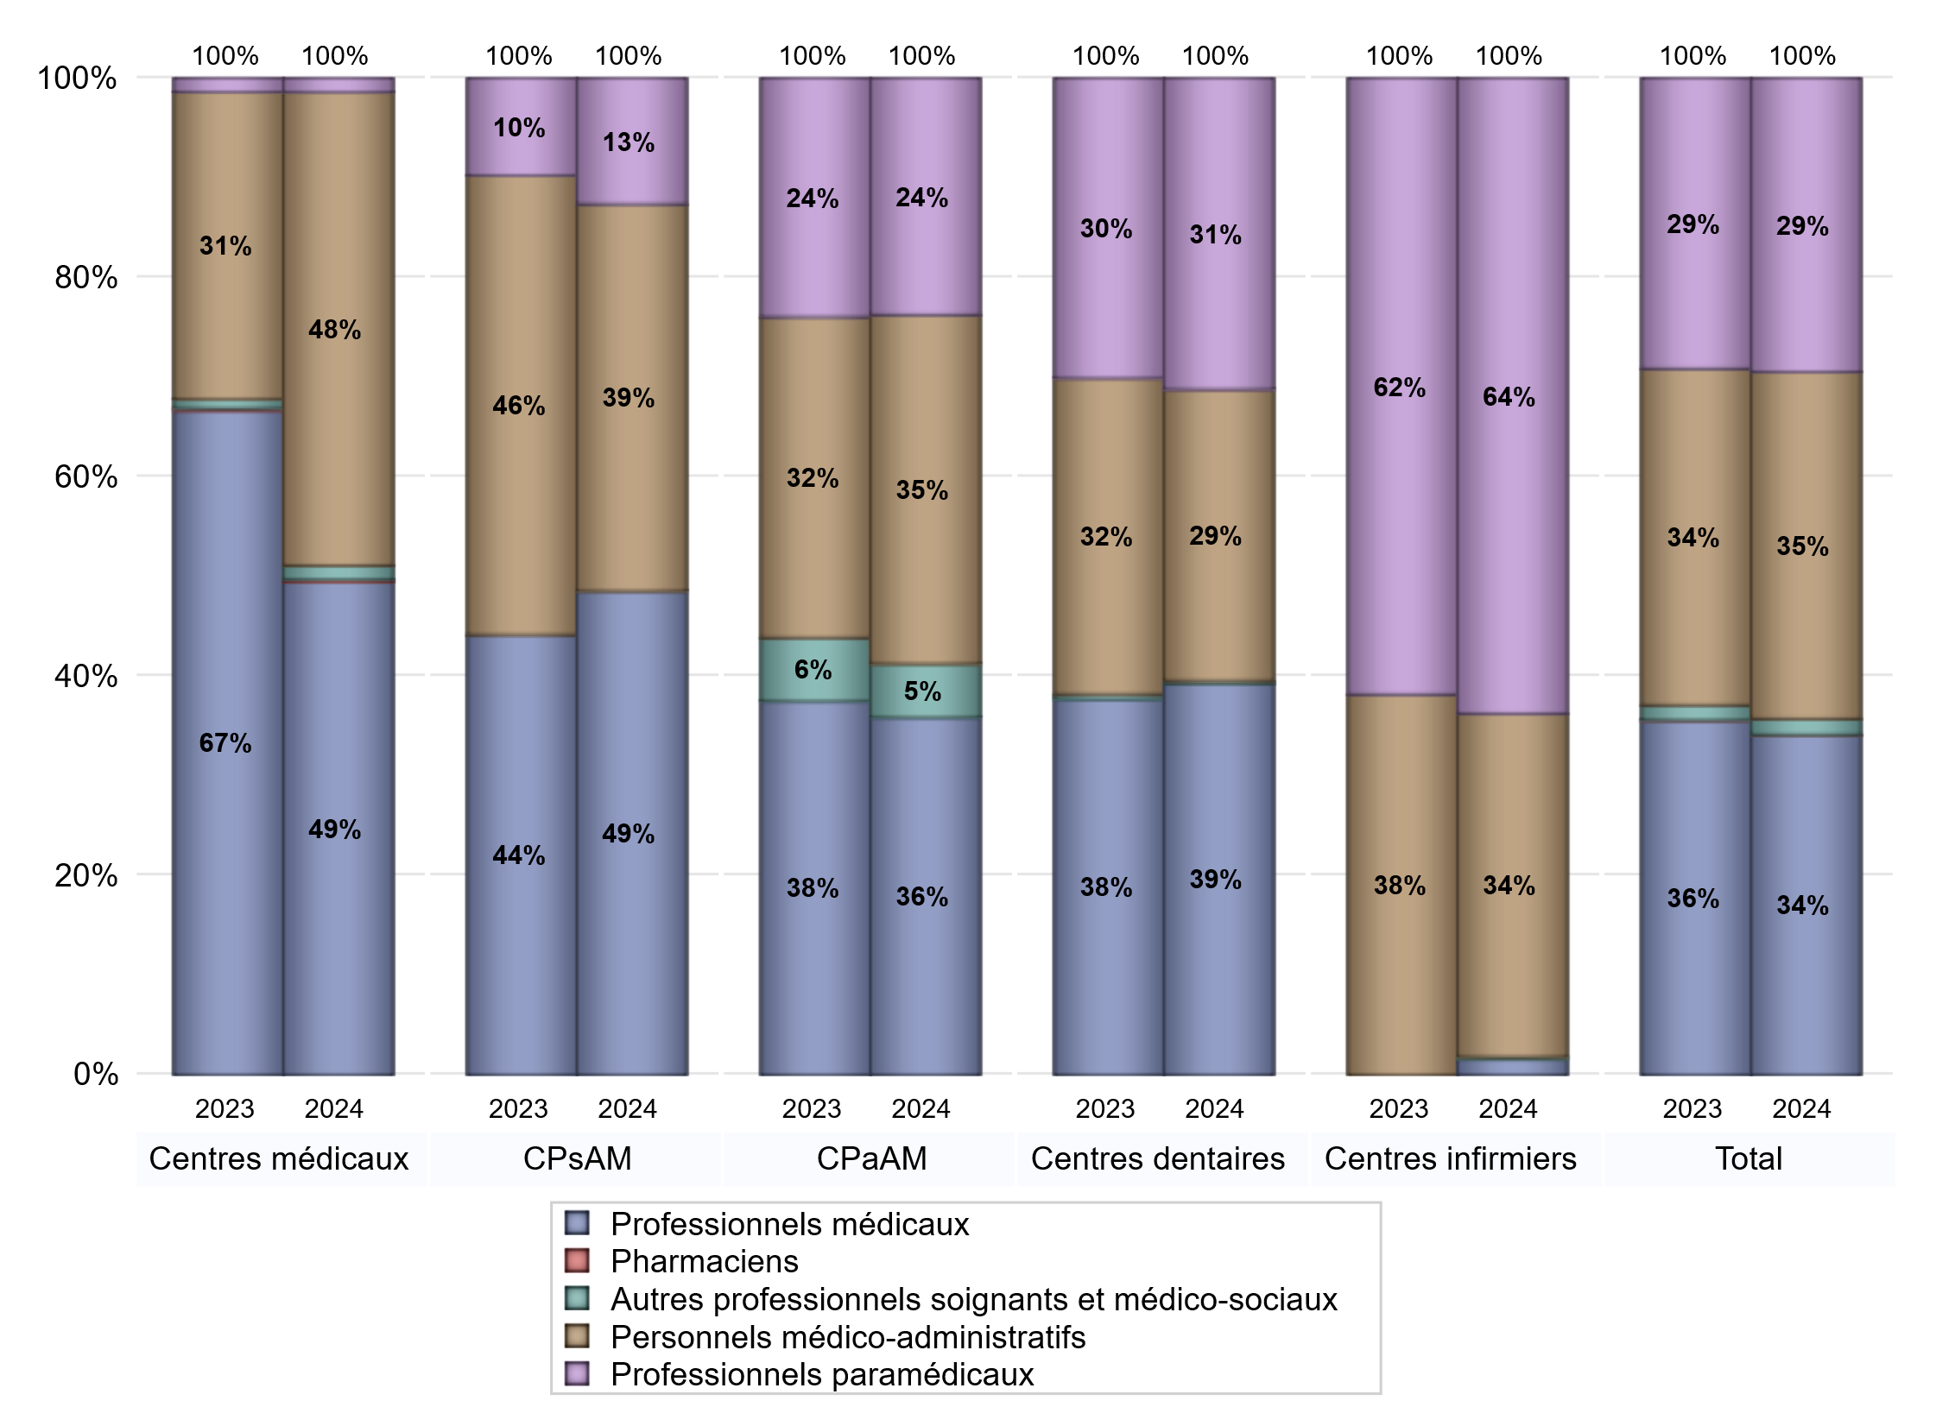
EFFECTIFS DES CENTRES
 | centres médicaux | Centres de santé polyvalents sans auxiliaires médicaux CPsAM | Centres de santé polyvalents avec auxiliaires médicaux CPaAM | Total centres à activité médicale | Centres de santé dentaires | Centres de santé infirmiers | Grand Total
Professionnels médicaux (1) | 179 | 100 | 213 | 492 | 377 | 7 | 876
Dont Médecins généralistes | 155 | 64 | 95 | 314 | 0 | 0 | 314
Dont Autres médecins spécialistes | 15 | 3 | 77 | 95 | 1 | 0 | 96
Dont Sages-Femmes | 8 | 1 | 12 | 21 | 0 | 0 | 21
Dont Chrirurgiens dentistes | 0 | 32 | 29 | 61 | 376 | 0 | 437
Dont Autres professionnels médicaux | 1 | 0 | 0 | 1 | 0 | 7 | 8
Professionnels paramédicaux (2) | 5 | 26 | 141 | 172 | 300 | 285 | 757
Dont Infirmiers | 3 | 1 | 54 | 58 | 0 | 285 | 343
Dont Assistants dentaires | 0 | 25 | 21 | 46 | 300 | 0 | 346
Dont Autres | 2 | 0 | 66 | 68 | 0 | 0 | 68
Pharmaciens (3) | 1 | 0 | 0 | 1 | 0 | 0 | 1
Total Professionnels de santé (1)+(2)(+3) | 185 | 126 | 354 | 665 | 677 | 292 | 1634
Autres professionnels soignants et médico-sociaux (4) | 5 | 0 | 32 | 37 | 3 | 1 | 41
Personnels médico-administratifs (5) | 172 | 80 | 208 | 460 | 281 | 154 | 895
Total (1)+(2)+(3)+(4)+(5) | 362 | 206 | 594 | 1162 | 961 | 447 | 2570

Fonctionnement
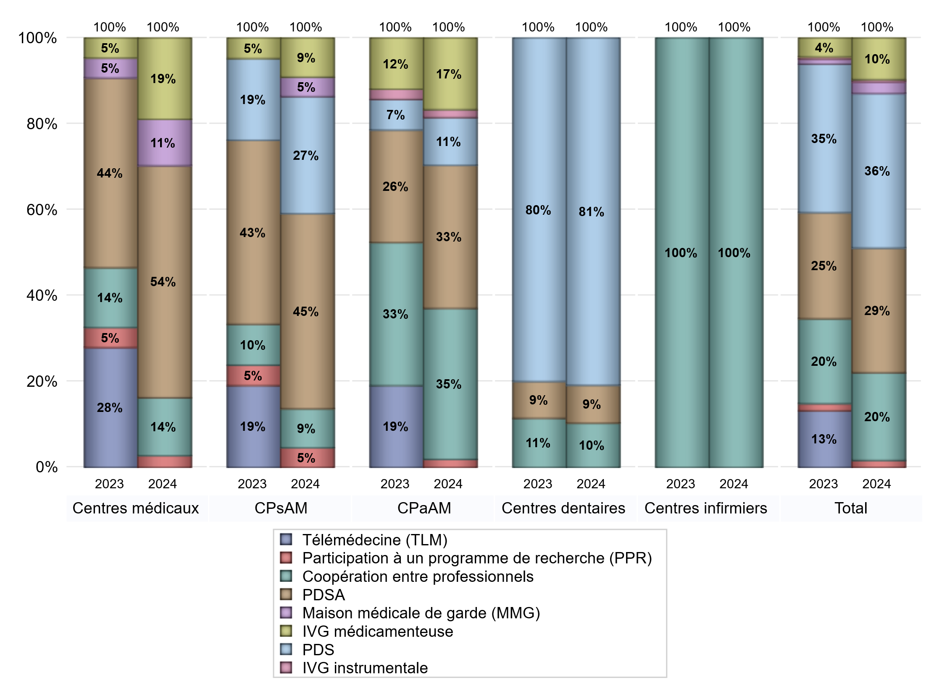
FONCTIONNEMENT(PDSA/MMG/IVG/TLM/PPR/COOP)
 | centres médicaux |  |  | Centres de santé polyvalents sans auxiliaires médicaux CPsAM |  | Centres de santé polyvalents avec auxiliaires médicaux CPaAM |  | Total centres à activité médicale | Centres de santé dentaires |  |  | Centres de santé infirmiers |  | Grand Total | Dont centres de santé pluri professionnels
 | avec MG et avec auxiliaires médicaux | avec MG et sans auxiliaires médicaux | sans MG | avec MG | sans MG | avec MG | sans MG |  | avec MG et avec auxiliaires médicaux | avec MG et sans auxiliaires médicaux | sans MG | avec MG | sans MG
PDSA au sein du centre | 3 | 5 | 0 | 6 | 0 | 4 | 9 | 27 | 0 | 0 | 6 | 0 | 0 | 33 | 7
PDSA en dehors du centre | 7 | 5 | 0 | 4 | 0 | 5 | 0 | 21 | 0 | 0 | 0 | 0 | 0 | 21 | 14
Sous total 1 PDSA | 10 | 10 | 0 | 10 | 0 | 9 | 9 | 48 | 0 | 0 | 6 | 0 | 0 | 54 | 21
Sous total PDSA | 20 |  |  | 10 |  | 18 |  |  | 6 |  |  | 0
PDS au sein du centre | 0 | 0 | 0 | 6 | 0 | 5 | 1 | 12 | 0 | 0 | 55 | 0 | 0 | 67 | 7
PDS en dehors du centre | 0 | 0 | 0 | 0 | 0 | 0 | 0 | 0 | 0 | 0 | 0 | 0 | 0 | 0 | 0
Sous Total 1 PDS | 0 | 0 | 0 | 6 | 0 | 5 | 1 | 12 | 0 | 0 | 55 | 0 | 0 | 67 | 7
Sous total PDS | 0 |  |  | 6 |  | 6 |  |  | 55 |  |  | 0
Maison médicale de garde (MMG) | 0 | 4 | 0 | 1 | 0 | 0 | 0 | 5 | 0 | 0 | 0 | 0 | 0 | 5 | 0
Sous total MMG | 4 |  |  | 1 |  | 0 |  |  | 0 |  |  | 0
IVG instrumentale | 0 | 0 | 0 | 0 | 0 | 1 | 0 | 1 | 0 | 0 | 0 | 0 | 0 | 1 | 1
Sous total IVGI | 0 |  |  | 0 |  | 1 |  |  | 0 |  |  | 0
IVG médicamenteuse | 3 | 3 | 1 | 2 | 0 | 9 | 0 | 18 | 0 | 0 | 0 | 0 | 0 | 18 | 13
Sous total IVGM | 7 |  |  | 2 |  | 9 |  |  | 0 |  |  | 0
Participation à un programme de recherche (PPR) | 0 | 1 | 0 | 1 | 0 | 1 | 0 | 3 | 0 | 0 | 0 | 0 | 0 | 3 | 1
Sous total PPR | 1 |  |  | 1 |  | 1 |  |  | 0 |  |  | 0
Coopération entre professionnels | 3 | 2 | 0 | 2 | 0 | 9 | 10 | 26 | 0 | 0 | 7 | 0 | 5 | 38 | 12
Sous total Coop | 5 |  |  | 2 |  | 19 |  |  | 7 |  |  | 5
Total | 37 |  |  | 22 |  | 54 |  | 113 | 68 |  |  | 5 |  | 186 | 55

Prévention
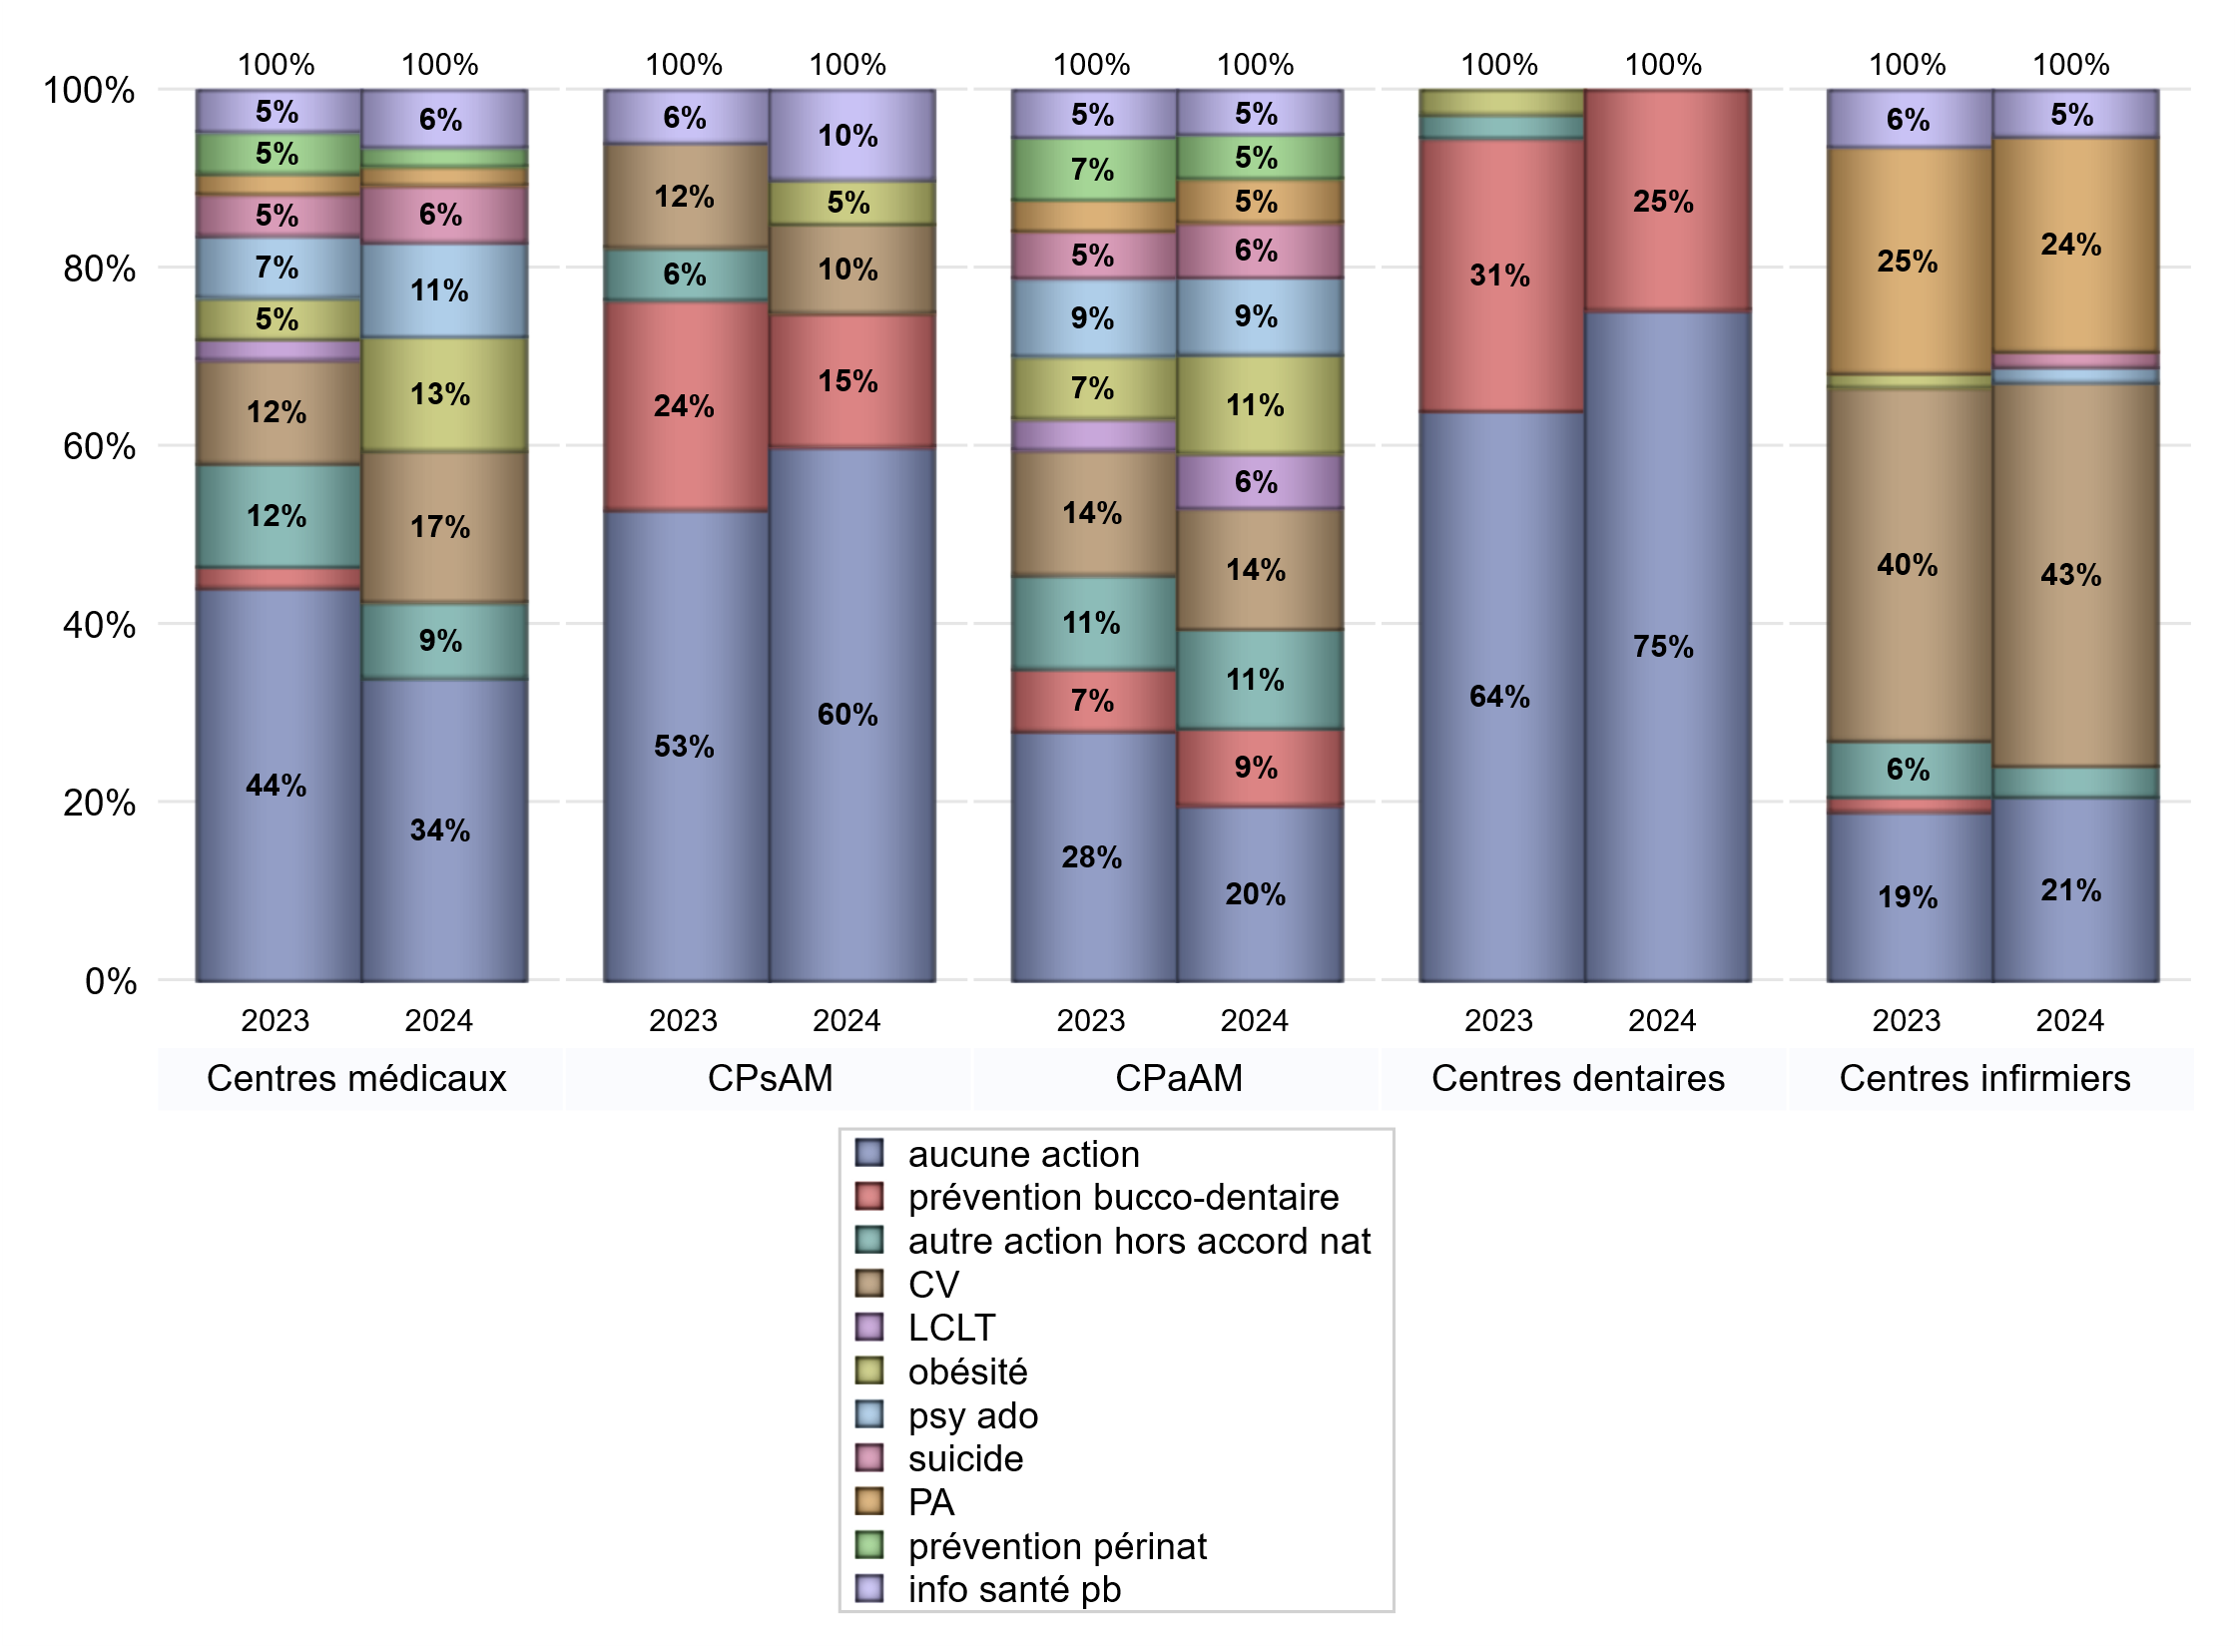
ACTIONS DE PREVENTION
 | centres médicaux |  |  | Centres de santé polyvalents sans auxiliaires médicaux CPsAM |  | Centres de santé polyvalents avec auxiliaires médicaux CPaAM |  | Total centres à activité médicale | Centres de santé dentaires |  |  | Centres de santé infirmiers |  | Grand Total | Dont centres de santé pluri professionnels
 | avec MG et avec auxiliaires médicaux | avec MG et sans auxiliaires médicaux | sans MG | avec MG | sans MG | avec MG | sans MG |  | avec MG et avec auxiliaires médicaux | avec MG et sans auxiliaires médicaux | sans MG | avec MG | sans MG
Aucune action | 5 | 11 | 0 | 11 | 1 | 7 | 9 | 44 | 0 | 0 | 55 | 0 | 12 | 111 | 16
Sous total aucune action | 16 |  |  | 12 |  | 16 |  |  | 55 |  |  | 12
Amélioration de la couverture vaccinale CV) | 5 | 2 | 1 | 2 | 0 | 11 | 0 | 21 | 0 | 0 | 0 | 0 | 25 | 46 | 16
Sous total CV | 8 |  |  | 2 |  | 11 |  |  | 0 |  |  | 25
Lutte contre la tuberculose (LCLT) | 0 | 0 | 0 | 0 | 0 | 5 | 0 | 5 | 0 | 0 | 0 | 0 | 0 | 5 | 5
Sous total LCLT | 0 |  |  | 0 |  | 5 |  |  | 0 |  |  | 0
Surpoids et obésité chez l'enfant | 2 | 4 | 0 | 1 | 0 | 9 | 0 | 16 | 0 | 0 | 0 | 0 | 0 | 16 | 11
Sous total obésité | 6 |  |  | 1 |  | 9 |  |  | 0 |  |  | 0
Souffrance psychique et conduites addictives chez l'adolescent de 12 à 25 ans | 2 | 2 | 1 | 0 | 0 | 7 | 0 | 12 | 0 | 0 | 0 | 0 | 1 | 13 | 9
Sous total souffrance psy ado | 5 |  |  | 0 |  | 7 |  |  | 0 |  |  | 1
Prévention du suicide | 2 | 1 | 0 | 0 | 0 | 5 | 0 | 8 | 0 | 0 | 0 | 0 | 1 | 9 | 7
Sous total prévention suicide | 3 |  |  | 0 |  | 5 |  |  | 0 |  |  | 1
Prévention spécifique en direction des personnes âgées pour les régions non incluses dans les expérimentations PAERPA | 0 | 1 | 0 | 0 | 0 | 4 | 0 | 5 | 0 | 0 | 0 | 0 | 14 | 19 | 4
Sous total prévention PA | 1 |  |  | 0 |  | 4 |  |  | 0 |  |  | 14
Prévention périnatale | 0 | 0 | 1 | 0 | 0 | 4 | 0 | 5 | 0 | 0 | 0 | 0 | 0 | 5 | 4
Sous total prévention périnat | 1 |  |  | 0 |  | 4 |  |  | 0 |  |  | 0
Mission de relais d'information ou d'action de santé publique dans les thèmes visés par l'accord national | 2 | 1 | 0 | 2 | 0 | 4 | 0 | 9 | 0 | 0 | 0 | 0 | 3 | 12 | 6
Sous total info santé pb | 3 |  |  | 2 |  | 4 |  |  | 0 |  |  | 3
Prévention bucco-dentaire (mission de santé publique dentaire ou bilan bucco dentaire) | 0 | 0 | 0 | 3 | 0 | 7 | 0 | 10 | 0 | 0 | 18 | 0 | 0 | 28 | 7
Sous total prévention bucco-dentaire | 0 |  |  | 3 |  | 7 |  |  | 18 |  |  | 0
Autre action non visée dans l'accord national | 2 | 2 | 0 | 0 | 0 | 8 | 1 | 13 | 0 | 0 | 0 | 0 | 2 | 15 | 10
Sous total autre action hors accord nat | 4 |  |  | 0 |  | 9 |  |  | 0 |  |  | 2

Total1 des Centres de santé avec au moins une action | 7 | 5 | 1 | 5 | 0 | 21 | 1 | 40 | 0 | 0 | 18 | 0 | 27 | 85 | 28
Total2 des Centres de santé avec au moins une action | 13 |  |  | 5 |  | 22 |  |  | 18 |  |  | 27

ETP
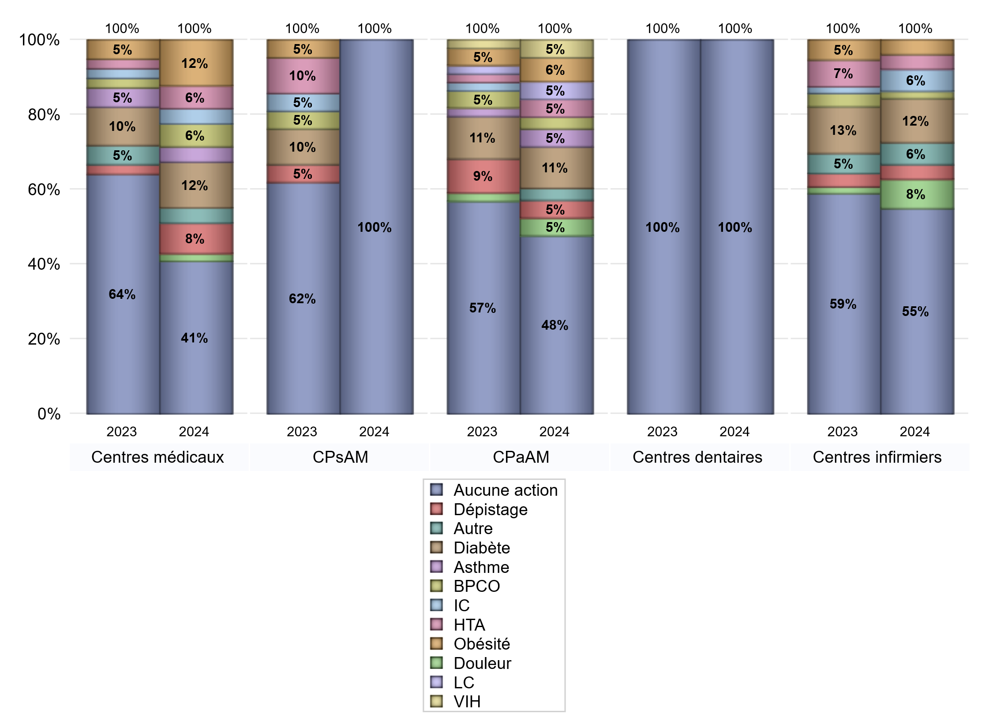
EDUCATION THERAPEUTIQUE DU PATIENT
 | centres médicaux |  |  | Centres de santé polyvalents sans auxiliaires médicaux CPsAM |  | Centres de santé polyvalents avec auxiliaires médicaux CPaAM |  | Total centres à activité médicale | Centres de santé dentaires |  |  | Centres de santé infirmiers |  | Grand Total | Dont centres de santé pluri professionnels
 | avec MG et avec auxiliaires médicaux | avec MG et sans auxiliaires médicaux | sans MG | avec MG | sans MG | avec MG | sans MG |  | avec MG et avec auxiliaires médicaux | avec MG et sans auxiliaires médicaux | sans MG | avec MG | sans MG
Aucune action | 8 | 12 | 0 | 16 | 1 | 20 | 10 | 67 | 0 | 0 | 73 | 0 | 28 | 168 | 32
Sous total aucune action | 20 |  |  | 17 |  | 30 |  |  | 73 |  |  | 28
Diabète | 2 | 3 | 1 | 0 | 0 | 7 | 0 | 13 | 0 | 0 | 0 | 0 | 6 | 19 | 9
Sous total diabète | 6 |  |  | 0 |  | 7 |  |  | 0 |  |  | 6
Asthme | 1 | 1 | 0 | 0 | 0 | 3 | 0 | 5 | 0 | 0 | 0 | 0 | 0 | 5 | 4
Sous total asthme | 2 |  |  | 0 |  | 3 |  |  | 0 |  |  | 0
BPCO | 1 | 1 | 1 | 0 | 0 | 2 | 0 | 5 | 0 | 0 | 0 | 0 | 1 | 6 | 3
Sous total BPCO | 3 |  |  | 0 |  | 2 |  |  | 0 |  |  | 1
Insuffisance cardiaque (IC) | 1 | 1 | 0 | 0 | 0 | 0 | 0 | 2 | 0 | 0 | 0 | 0 | 3 | 5 | 1
Sous total IC | 2 |  |  | 0 |  | 0 |  |  | 0 |  |  | 3
HTA | 1 | 2 | 0 | 0 | 0 | 3 | 0 | 6 | 0 | 0 | 0 | 0 | 2 | 8 | 4
Sous total HTA | 3 |  |  | 0 |  | 3 |  |  | 0 |  |  | 2
Lombalgie chronique (LC) | 0 | 0 | 0 | 0 | 0 | 3 | 0 | 3 | 0 | 0 | 0 | 0 | 0 | 3 | 3
Sous total LC | 0 |  |  | 0 |  | 3 |  |  | 0 |  |  | 0
Obésité | 3 | 2 | 1 | 0 | 0 | 4 | 0 | 10 | 0 | 0 | 0 | 0 | 2 | 12 | 7
Sous total obésité | 6 |  |  | 0 |  | 4 |  |  | 0 |  |  | 2
VIH | 0 | 0 | 0 | 0 | 0 | 3 | 0 | 3 | 0 | 0 | 0 | 0 | 0 | 3 | 3
Sous total VIH | 0 |  |  | 0 |  | 3 |  |  | 0 |  |  | 0
Douleur | 0 | 1 | 0 | 0 | 0 | 3 | 0 | 4 | 0 | 0 | 0 | 0 | 4 | 8 | 3
Sous total douleur | 1 |  |  | 0 |  | 3 |  |  | 0 |  |  | 4
Action de dépistage | 2 | 2 | 0 | 0 | 0 | 3 | 0 | 7 | 0 | 0 | 0 | 0 | 2 | 9 | 5
Sous total dépistage | 4 |  |  | 0 |  | 3 |  |  | 0 |  |  | 2
Autre | 2 | 0 | 0 | 0 | 0 | 2 | 0 | 4 | 0 | 0 | 0 | 0 | 3 | 7 | 4
Sous total autre | 2 |  |  | 0 |  | 2 |  |  | 0 |  |  | 3

Total1 des Centres de santé avec au moins une action | 4 | 4 | 1 | 0 | 0 | 8 | 0 | 17 | 0 | 0 | 0 | 0 | 11 | 28 | 12
Total2 des Centres de santé avec au moins une action | 9 |  |  | 0 |  | 8 |  |  | 0 |  |  | 11

promo santé
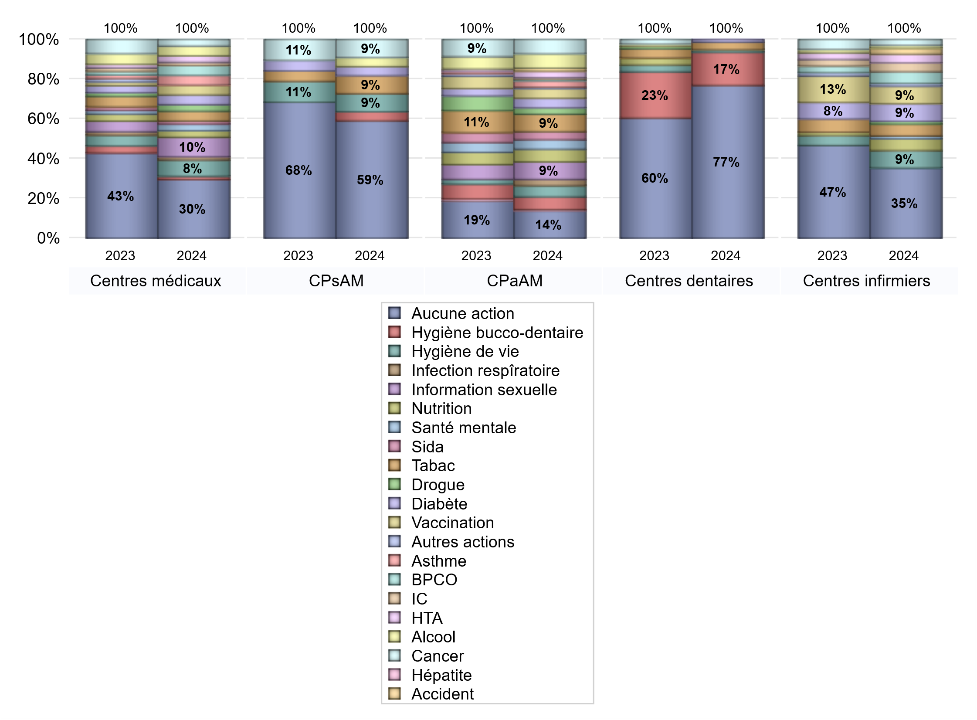
PROMOTION ET EDUCATION POUR LA SANTE
 | centres médicaux |  |  | Centres de santé polyvalents sans auxiliaires médicaux CPsAM |  | Centres de santé polyvalents avec auxiliaires médicaux CPaAM |  | Total centres à activité médicale | Centres de santé dentaires |  |  | Centres de santé infirmiers |  | Grand Total | Dont centres de santé pluri professionnels
 | avec MG et avec auxiliaires médicaux | avec MG et sans auxiliaires médicaux | sans MG | avec MG | sans MG | avec MG | sans MG |  | avec MG et avec auxiliaires médicaux | avec MG et sans auxiliaires médicaux | sans MG | avec MG | sans MG
Aucune action | 7 | 11 | 0 | 12 | 1 | 9 | 8 | 48 | 0 | 0 | 60 | 0 | 24 | 132 | 20
Sous total aucune action | 18 |  |  | 13 |  | 17 |  |  | 60 |  |  | 24
diabète | 2 | 0 | 1 | 1 | 0 | 4 | 2 | 10 | 0 | 0 | 1 | 0 | 6 | 17 | 6
Sous total diabète | 3 |  |  | 1 |  | 6 |  |  | 1 |  |  | 6
asthme | 2 | 0 | 1 | 0 | 0 | 4 | 0 | 7 | 0 | 0 | 0 | 0 | 0 | 7 | 6
Sous total asthme | 3 |  |  | 0 |  | 4 |  |  | 0 |  |  | 0
BPCO | 3 | 0 | 0 | 0 | 0 | 1 | 0 | 4 | 0 | 0 | 0 | 0 | 4 | 8 | 4
Sous total BPCO | 3 |  |  | 0 |  | 1 |  |  | 0 |  |  | 4
Insuffisance cardiaque (IC) | 1 | 0 | 0 | 0 | 0 | 1 | 0 | 2 | 0 | 0 | 0 | 0 | 3 | 5 | 2
Sous total IC | 1 |  |  | 0 |  | 1 |  |  | 0 |  |  | 3
HTA | 2 | 0 | 0 | 0 | 0 | 4 | 0 | 6 | 0 | 0 | 0 | 0 | 3 | 9 | 6
Sous total HTA | 2 |  |  | 0 |  | 4 |  |  | 0 |  |  | 3
Accident de la vie courante | 0 | 0 | 0 | 0 | 0 | 2 | 0 | 2 | 0 | 0 | 0 | 0 | 2 | 4 | 2
Sous total accident | 0 |  |  | 0 |  | 2 |  |  | 0 |  |  | 2
Alcool | 2 | 1 | 0 | 1 | 0 | 9 | 0 | 13 | 0 | 0 | 0 | 0 | 1 | 14 | 11
Sous total alcool | 3 |  |  | 1 |  | 9 |  |  | 0 |  |  | 1
cancer | 1 | 1 | 0 | 2 | 0 | 7 | 2 | 13 | 0 | 0 | 0 | 0 | 2 | 15 | 8
Sous total cancer | 2 |  |  | 2 |  | 9 |  |  | 0 |  |  | 2
Hépatite | 0 | 0 | 0 | 0 | 0 | 1 | 0 | 1 | 0 | 0 | 0 | 0 | 0 | 1 | 1
Sous total hépatite | 0 |  |  | 0 |  | 1 |  |  | 0 |  |  | 0
Hygiène bucco-dentaire | 0 | 1 | 0 | 1 | 0 | 7 | 1 | 10 | 0 | 0 | 13 | 0 | 0 | 23 | 7
Sous total hygiène bucco-dentaire | 1 |  |  | 1 |  | 8 |  |  | 13 |  |  | 0
Hygiène de vie | 3 | 2 | 0 | 2 | 0 | 7 | 0 | 14 | 0 | 0 | 1 | 0 | 6 | 21 | 10
Sous total hygiène de vie | 5 |  |  | 2 |  | 7 |  |  | 1 |  |  | 6
Infection respiratoire | 1 | 0 | 0 | 0 | 0 | 4 | 0 | 5 | 0 | 0 | 0 | 0 | 0 | 5 | 5
Sous total infection respîratoire | 1 |  |  | 0 |  | 4 |  |  | 0 |  |  | 0
Information sexuelle | 4 | 1 | 1 | 0 | 0 | 11 | 0 | 17 | 0 | 0 | 0 | 0 | 0 | 17 | 15
Sous total information sexuelle | 6 |  |  | 0 |  | 11 |  |  | 0 |  |  | 0
Nutrition | 2 | 0 | 0 | 0 | 0 | 8 | 0 | 10 | 0 | 0 | 0 | 0 | 4 | 14 | 10
Sous total nutrition | 2 |  |  | 0 |  | 8 |  |  | 0 |  |  | 4
santé mentale | 1 | 1 | 0 | 0 | 0 | 6 | 0 | 8 | 0 | 0 | 0 | 0 | 1 | 9 | 7
Sous total santé mentale | 2 |  |  | 0 |  | 6 |  |  | 0 |  |  | 1
Sida | 1 | 0 | 0 | 0 | 0 | 5 | 0 | 6 | 0 | 0 | 0 | 0 | 0 | 6 | 6
Sous total sida | 1 |  |  | 0 |  | 5 |  |  | 0 |  |  | 0
Tabac | 3 | 0 | 0 | 2 | 0 | 10 | 1 | 16 | 0 | 0 | 3 | 0 | 4 | 23 | 13
Sous total tabac | 3 |  |  | 2 |  | 11 |  |  | 3 |  |  | 4
Usage de la drogue | 1 | 1 | 0 | 0 | 0 | 4 | 0 | 6 | 0 | 0 | 0 | 0 | 1 | 7 | 5
Sous total drogue | 2 |  |  | 0 |  | 4 |  |  | 0 |  |  | 1
Vaccination | 2 | 1 | 0 | 0 | 0 | 6 | 0 | 9 | 0 | 0 | 0 | 0 | 6 | 15 | 8
Sous total vaccination | 3 |  |  | 0 |  | 6 |  |  | 0 |  |  | 6
Autres actions | 0 | 0 | 0 | 0 | 0 | 1 | 0 | 1 | 0 | 0 | 0 | 0 | 1 | 2 | 1
Sous total autres actions | 0 |  |  | 0 |  | 1 |  |  | 0 |  |  | 1

Total1 des Centres de santé avec au moins une action | 5 | 5 | 1 | 4 | 0 | 19 | 2 | 36 | 0 | 0 | 13 | 0 | 15 | 64 | 24
Total2 des Centres de santé avec au moins une action | 11 |  |  | 4 |  | 21 |  |  | 13 |  |  | 15

activités spécifiques
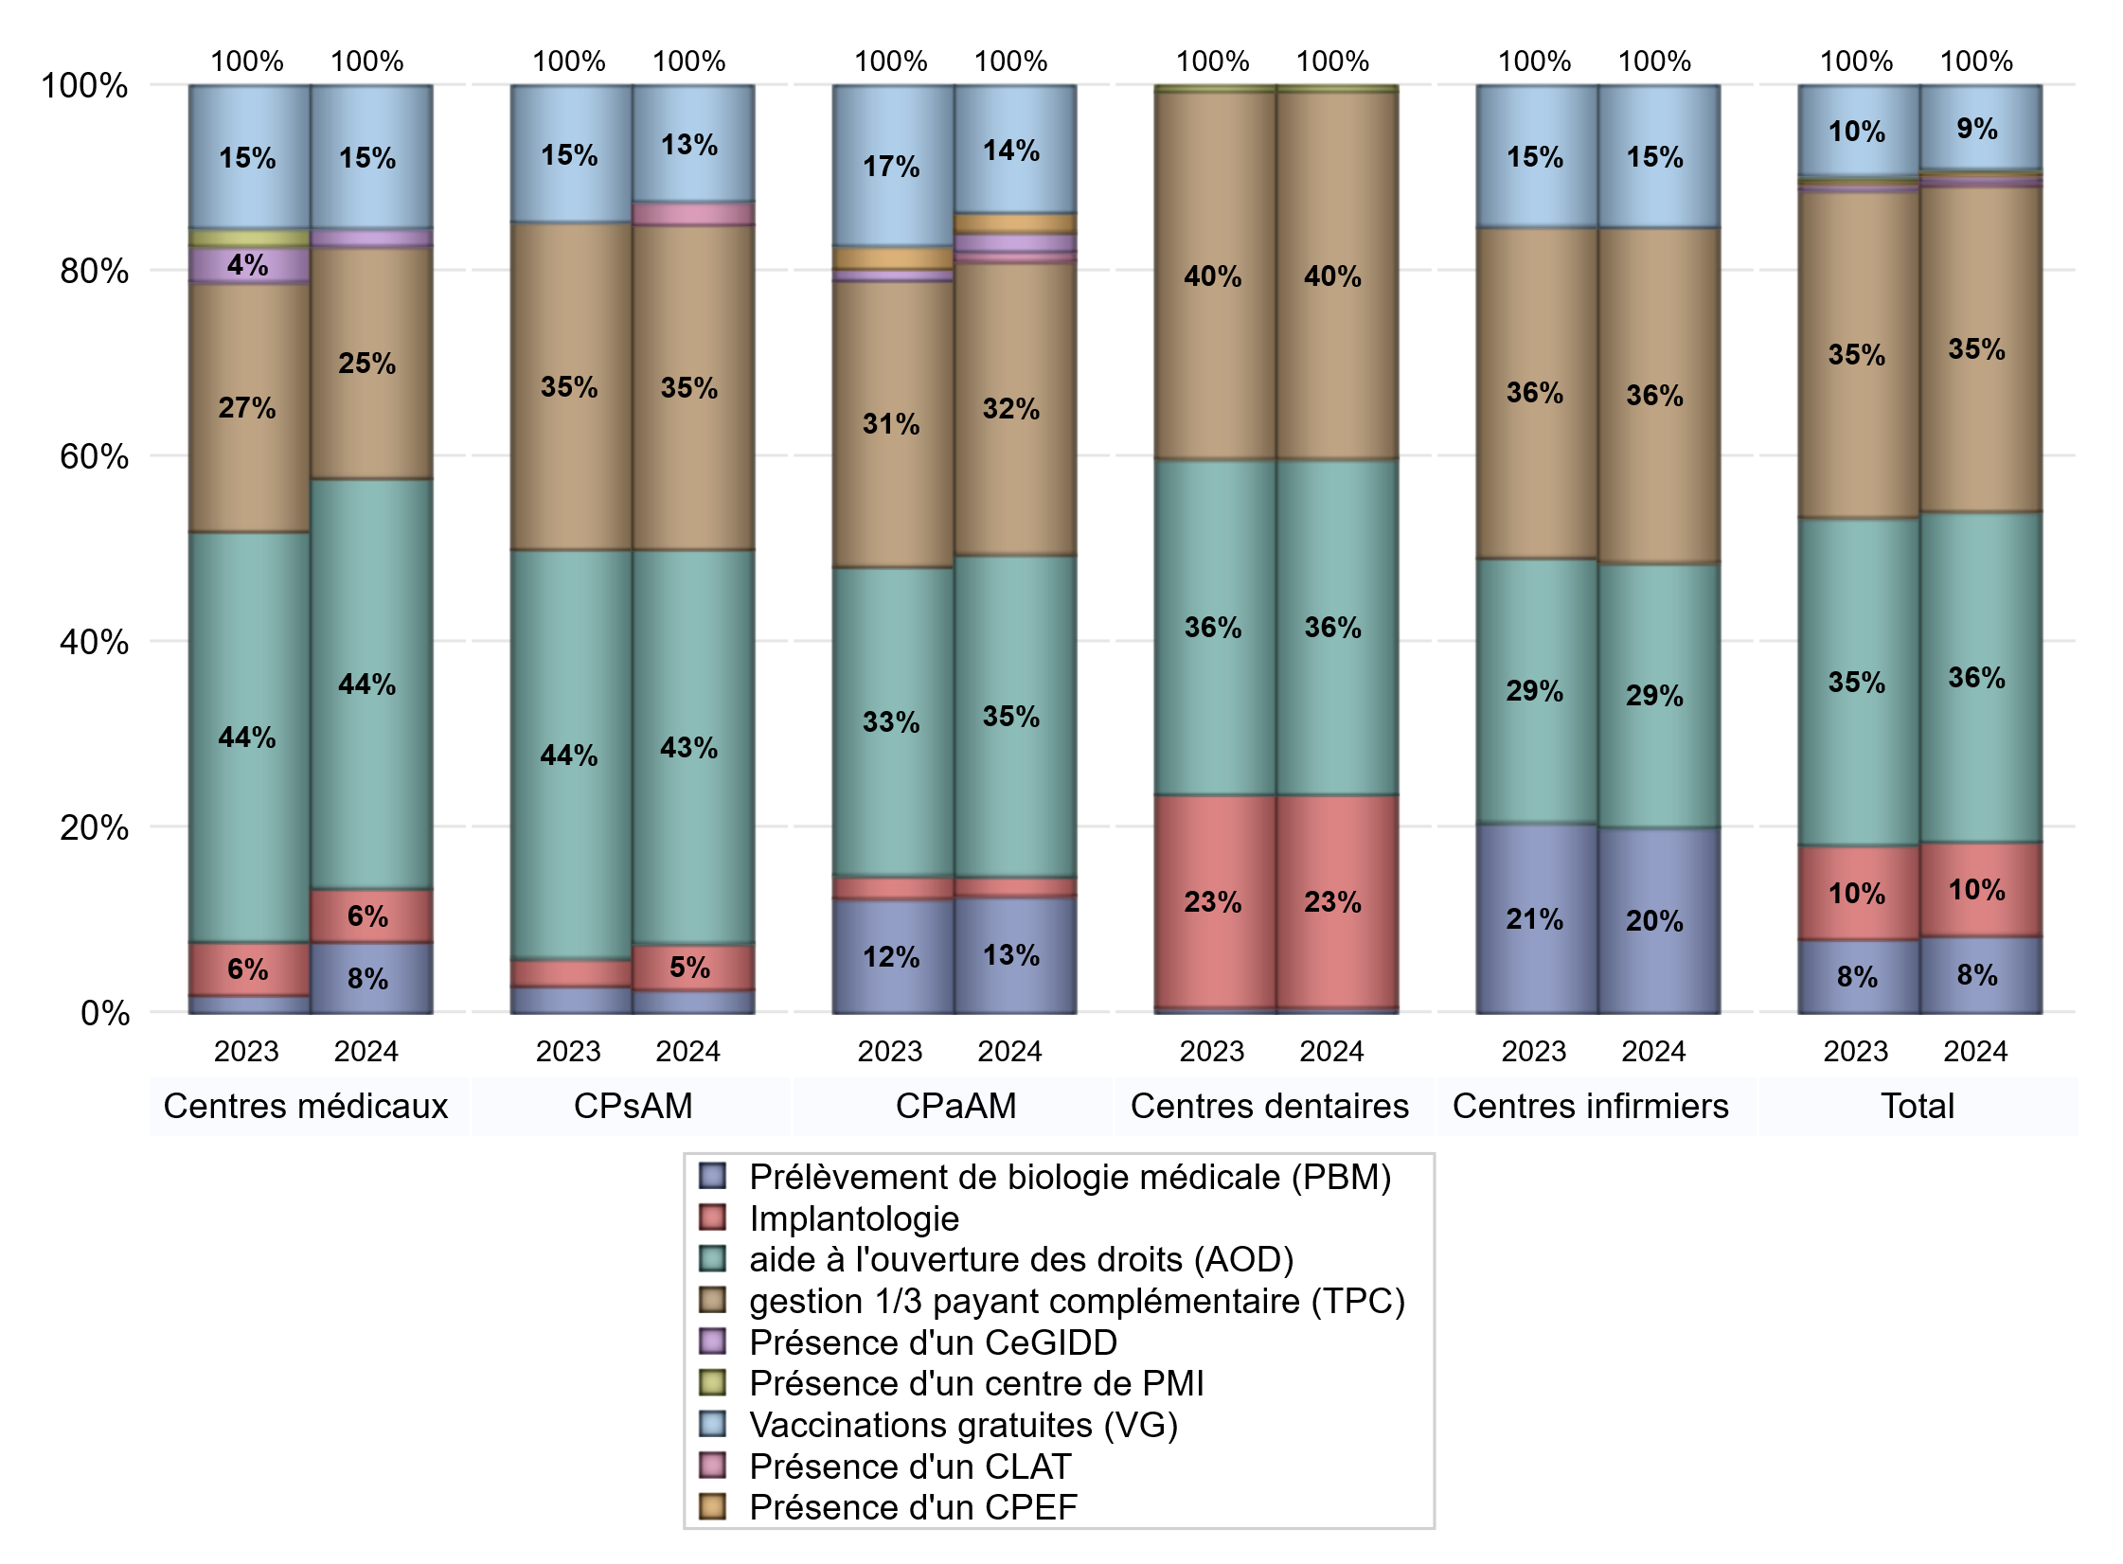
ACTIVITES SPECIFIQUES
 | centres médicaux |  |  | Centres de santé polyvalents sans auxiliaires médicaux CPsAM |  | Centres de santé polyvalents avec auxiliaires médicaux CPaAM |  | Total centres à activité médicale | Centres de santé dentaires |  |  | Centres de santé infirmiers |  | Grand Total | Dont centres de santé pluri professionnels
 | avec MG et avec auxiliaires médicaux | avec MG et sans auxiliaires médicaux | sans MG | avec MG | sans MG | avec MG | sans MG |  | avec MG et avec auxiliaires médicaux | avec MG et sans auxiliaires médicaux | sans MG | avec MG | sans MG
Prélèvement de biologie médicale (PBM) | 3 | 1 | 0 | 1 | 0 | 12 | 0 | 17 | 0 | 0 | 1 | 0 | 21 | 39 | 16
Sous total PBM | 4 |  |  | 1 |  | 12 |  |  | 1 |  |  | 21
Implantologie | 2 | 1 | 0 | 1 | 1 | 1 | 1 | 7 | 0 | 0 | 40 | 0 | 0 | 47 | 4
Sous total implanto | 3 |  |  | 2 |  | 2 |  |  | 40 |  |  | 0
aide à l'ouverture des droits (AOD) | 9 | 13 | 1 | 16 | 1 | 23 | 10 | 73 | 0 | 0 | 63 | 0 | 30 | 166 | 36
Sous total AOD | 23 |  |  | 17 |  | 33 |  |  | 63 |  |  | 30
gestion 1/3 payant complémentaire (TPC) | 3 | 9 | 1 | 13 | 1 | 20 | 10 | 57 | 0 | 0 | 69 | 0 | 38 | 164 | 25
Sous total TPC | 13 |  |  | 14 |  | 30 |  |  | 69 |  |  | 38
Présence d'un CLAT | 0 | 0 | 0 | 1 | 0 | 1 | 0 | 2 | 0 | 0 | 0 | 0 | 0 | 2 | 1
Sous total CLAT | 0 |  |  | 1 |  | 1 |  |  | 0 |  |  | 0
Présence d'un CeGIDD | 0 | 0 | 1 | 0 | 0 | 2 | 0 | 3 | 0 | 0 | 0 | 0 | 0 | 3 | 2
Sous total CeGIDD | 1 |  |  | 0 |  | 2 |  |  | 0 |  |  | 0
Présence d'un CPEF | 0 | 0 | 0 | 0 | 0 | 2 | 0 | 2 | 0 | 0 | 0 | 0 | 0 | 2 | 2
Sous total CPEF | 0 |  |  | 0 |  | 2 |  |  | 0 |  |  | 0
Présence d'un centre de PMI | 0 | 0 | 0 | 0 | 0 | 0 | 0 | 0 | 0 | 0 | 1 | 0 | 0 | 1 | 0
Sous total PMI | 0 |  |  | 0 |  | 0 |  |  | 1 |  |  | 0
Vaccinations gratuites (VG) | 4 | 3 | 1 | 5 | 0 | 13 | 0 | 26 | 0 | 0 | 0 | 0 | 16 | 42 | 19
Sous total VG | 8 |  |  | 5 |  | 13 |  |  | 0 |  |  | 16
Total | 52 |  |  | 40 |  | 95 |  | 187 | 174 |  |  | 105 |  | 466 | 105

